5 nguyên ly solid
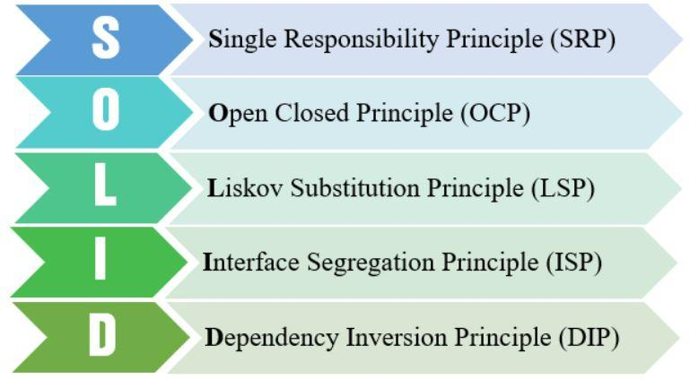
 | Single responsibility priciple | Open/Closed principle | Liskov substitution principle | Interface segregation principle | Dependency inversion principle
Khái niệm | Mỗi lớp chỉ nên chịu trách nhiệm về một nhiệm vụ cụ thể nào đó mà thôi. Một class có quá nhiều chức năng sẽ trở nên cồng kềnh và trở nên khó đọc, khó maintain.

